参考5
暑さ指数（WBGT）データ取得方法

１．環境省 熱中症予防情報サイト（http://www.wbgt.env.go.jp/）から「暑さ指数（WBGT）」 を選択。
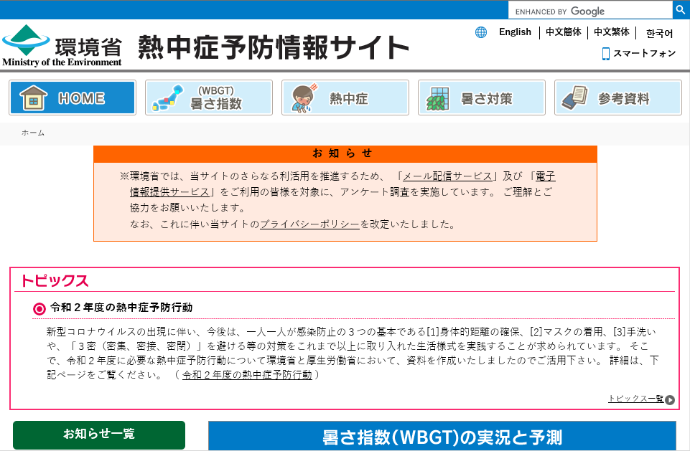

２．地点を選択 地点を選択より，「関東地方」→「千葉」→「我孫子」を選択。
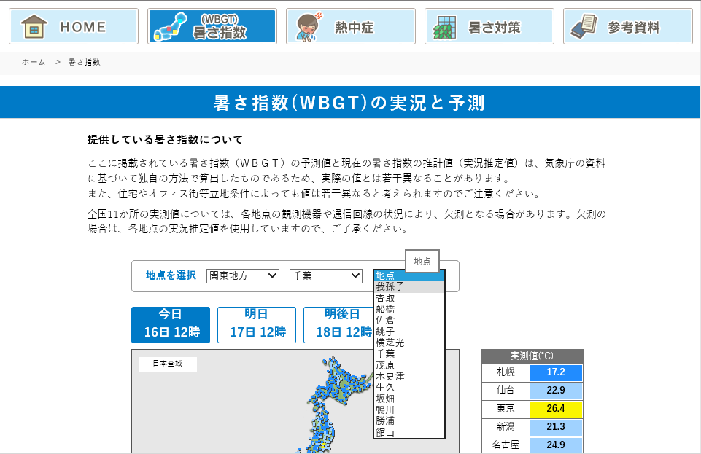

３．データの利用（１週間分） 「日表」タブを選択すると，１週間分の暑さ指数（WBGT）を確認できます。
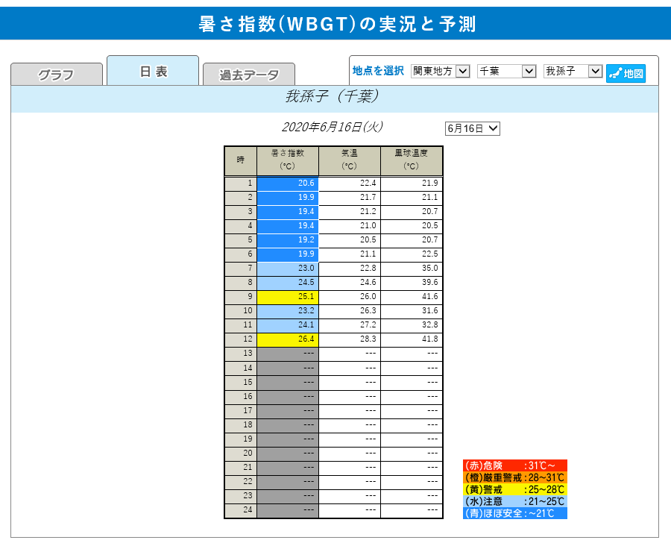

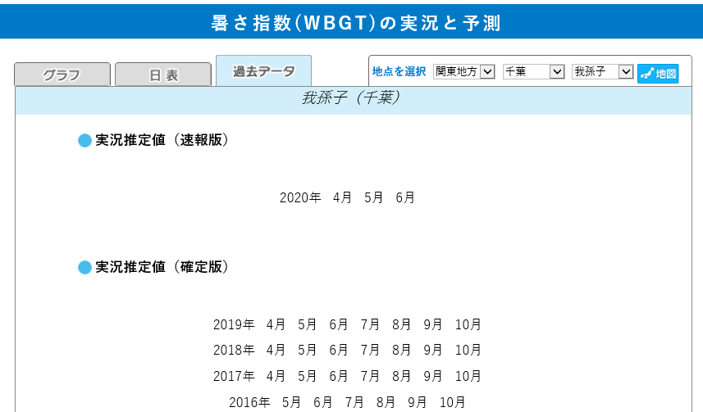

４．データ利用（過去のデータ） 「過去のデータ」タブを選択すると，月単位で過去の暑さ指数（WBGT）データ（CSV 形式） を確認することができます。

参考6
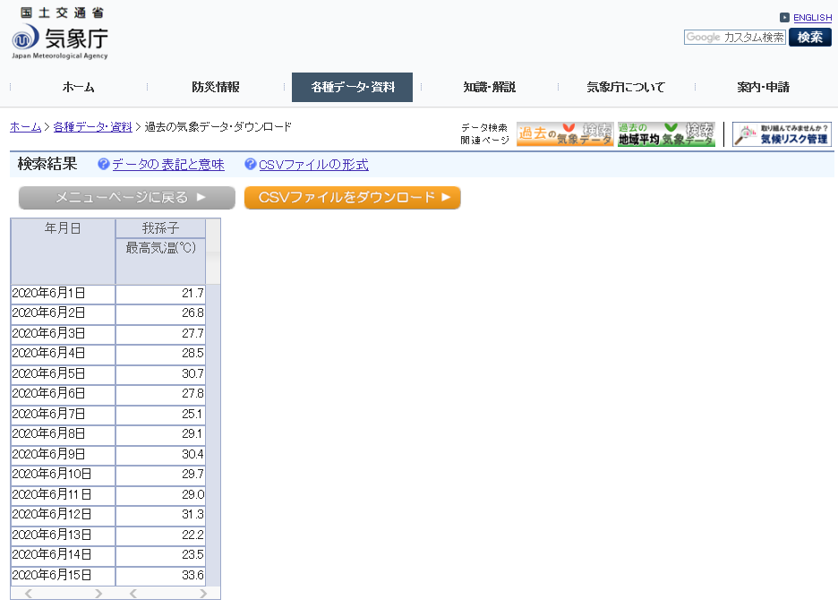
日最高気温データ取得方法

１．気象庁のホームページ（http://www.jma.go.jp/jma/index.html）から「各種データ・ 資料」→「過去の地点気象データ・ダウンロード」を選択。
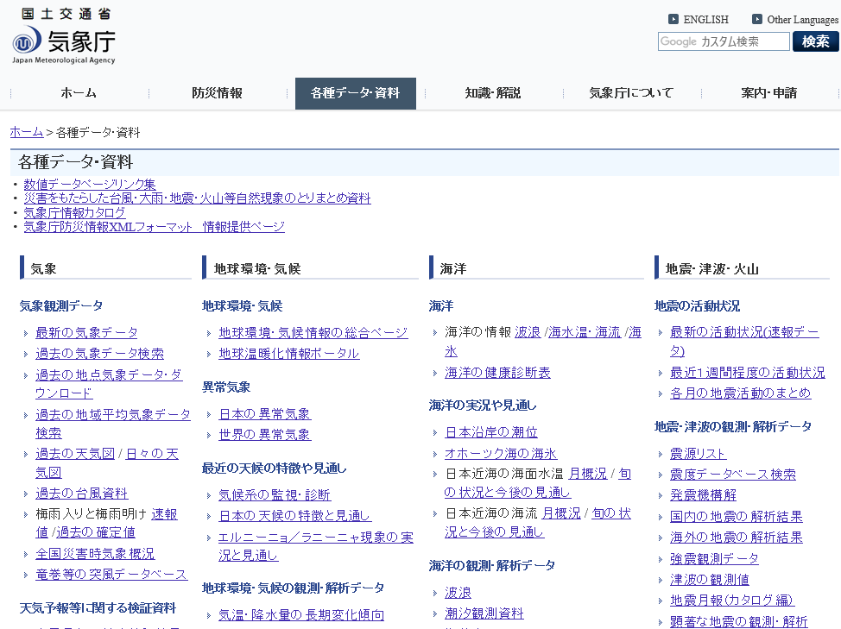

２．地点を選択（都道府県） 検索条件「地点を選ぶ」を選択し，千葉県を選択。
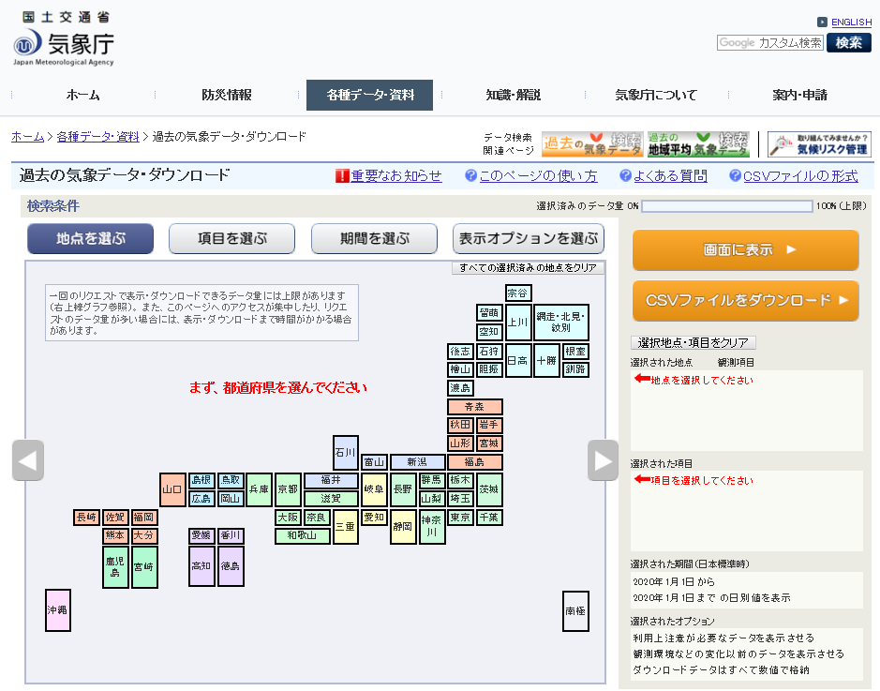

３．地点の選択（観測地点） 「我孫子」を選択しチェックを入れる。
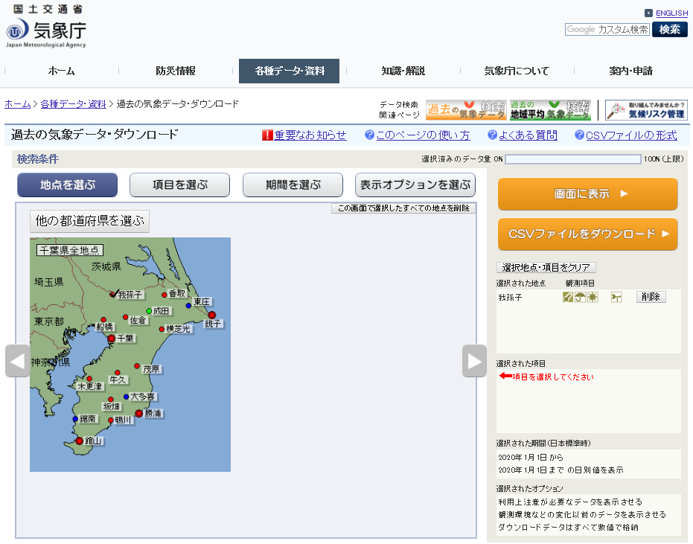

４．項目の選択 検索条件「項目を選ぶ」を選択し，データの種類：「日別値」，気温：「日最高気温」を選択。
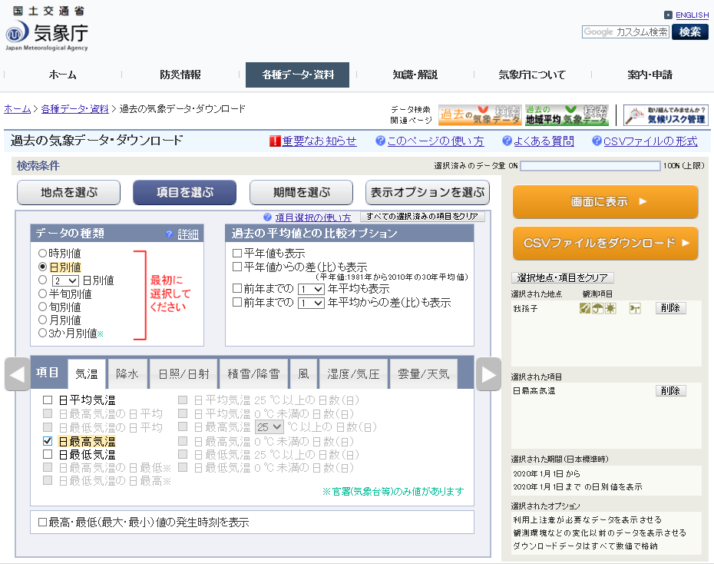

５．データ取得期間の選択及びデータの表示 検索条件「期間を選ぶ」を選択し，期間：取得する期間を選択。 画面右上の「画面に表示」ボタンを選択。
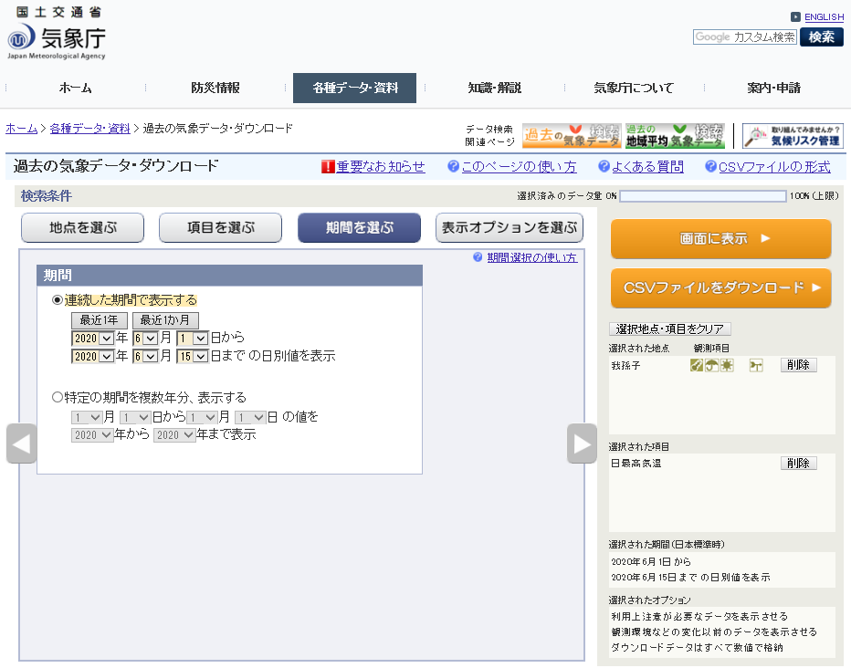

６．データの利用 表示された日最高気温データを観測結果として利用。 「CSVファイルをダウンロード」ボタンを選択すると，CSV 形式のデータを取得することができます。

参考8
現場作業日の温度を記入
対象工期外・休工日には入力しないこと
 | ※右の入力欄に年月を入力すると、その月のチェックリストになります
真夏日日数 集計表 |  |  |  |  |  |  | 年月入力欄 |  | リスト

工事名： | 〇〇工事 |  |  |  |  |  | 年 | 2020 | ―
受注者名： | 〇〇建設㈱ |  |  |  |  |  | 月 | 6 | ○
観測所名： | 我孫子

西暦および月を入力
月日 | 曜日 | 日最高気温 [℃] | 暑さ指数（WBGT） [℃] | 真夏日判定 | 備考 | 祝日
2020-06-01 | 月 | 21.7 | 20.9
2020-06-02 | 火 | 26.8 | 26.1 | 真夏日
2020-06-03 | 水 | 27.7 | 26.2 | 真夏日
2020-06-04 | 木 | 28.5 | 27.0 | 真夏日
2020-06-05 | 金 | 30.7 | 27.5 | 真夏日
2020-06-06 | 土 | 27.8 | 25.9 | 真夏日 | 申請し，作業実施。
2020-06-07 | 日
2020-06-08 | 月 | 29.1 | 26.0 | 真夏日
2020-06-09 | 火 |  |  |  | 休工
2020-06-10 | 水 | 29.7 | 26.6 | 真夏日
2020-06-11 | 木 | 29.0 | 27.0 | 真夏日
2020-06-12 | 金 | 31.3 | 29.7 | 真夏日
2020-06-13 | 土
2020-06-14 | 日
2020-06-15 | 月 | 33.6 | 29.8 | 真夏日
2020-06-16 | 火
2020-06-17 | 水
2020-06-18 | 木
2020-06-19 | 金
2020-06-20 | 土
2020-06-21 | 日
2020-06-22 | 月
2020-06-23 | 火
2020-06-24 | 水
2020-06-25 | 木
2020-06-26 | 金
2020-06-27 | 土
2020-06-28 | 日
各月の真夏日日数
2020-06-29 | 月
2020-06-30 | 火

 |  | 真夏日日数： |  | 10日

